Gráfico1
 | Nv.1991 |  | Nv.2000 |  | Nv.2010
C.Vicioso | 54 | 10 | 54 | 10 | 65
Outros | 33 | 31 | 31 | 33 | 18
T.Desenvolvimento | 1 | 63 | 1 | 63 | 5
C.Virtuoso | 2 | 62 | 3 | 61 | 3
T.Crescimento | 2 | 62 | 3 | 61 | 1

Planilha1
média ponderada
 | eigenvalue | variance.percent | cumulative.variance.percent
Dim.1 | 3.2745904 | 28.350471 | 28.35047
Dim.2 | 1.3967985 | 12.093083 | 40.44355 |  |  |  |  |  | SQRT(SUM(C2*(C1-C3)^2 )/((SUM(C2/C2)-1)*SUM(C2)/SUM(C2/C2)))
Dim.3 | 1.3042025 | 11.291414 | 51.73497
Dim.4 | 1.1361058 | 9.83608 | 61.57105
Dim.5 | 0.9478347 | 8.206083 | 69.77713
Dim.6 | 0.8216026 | 7.113201 | 76.89033
 |  |  |  | c1 | c2 |  | c3 |  | c1 | c2
média aritmética |  |  |  | dados | peso |  | mp | dv | dados | peso | desv^2 | desv^2*peso
 | eigenvalue | variance (%) | cumulative.variance (%) | 49.01 | 5 | 4.7125 | 36.289807692 | 41.005958131 | 49.01 | 5 | 161.80329234 | 809.01646172 | 1
Dim.1 | 3.4150707 | 29.56671 | 29.56671 | 2.2 | 12 | 0.50769230769 |  |  | 2.2 | 12 | 1162.1149885 | 13945.379862 | 1
Dim.2 | 1.3313559 | 11.526501 | 41.09321 | 16.7 | 8 | 2.5692307692 |  |  | 16.7 | 8 | 383.76056542 | 3070.0845234 | 1
Dim.3 | 1.2299477 | 10.648537 | 51.74175 | 93.97 | 14 | 25.299615385 |  |  | 93.97 | 14 | 3327.0045847 | 46578.064185 | 1
Dim.4 | 1.0669698 | 9.237521 | 60.97927 | 6.16 | 9 | 1.0661538462 |  |  | 6.16 | 9 | 907.80531158 | 8170.2478042 | 1
Dim.5 | 0.9532809 | 8.253234 | 69.2325 | 27.75 | 4 | 2.1346153846 |  |  | 27.75 | 4 | 72.928315422 | 291.71326169 | 1
Dim.6 | 0.7481913 | 6.477628 | 75.71013 |  | 52 | 36.289807692 |  |  |  |  | 6015.4170579 | 72864.506098 | 5 | 43.333333333

 |  |  |  |  |  |  |  |  |  |  |  | 41.005958131

 |  |  |  | 36.289807692
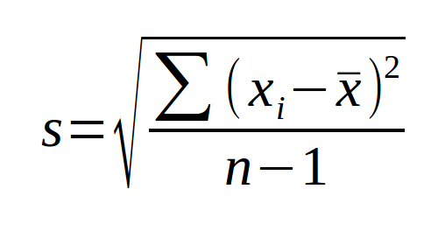
 |  |  |  |  |  |  |  |  |  |  |  |  | 1681.4886023
 |  |  |  |  |  |  |  |  |  |  |  |  | 41.005958131

